TDSheet
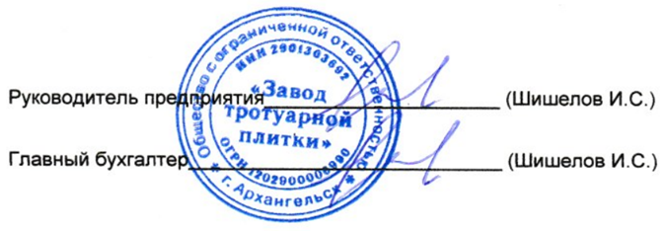
АРХАНГЕЛЬСКОЕ ОТДЕЛЕНИЕ N 8637 ПАО СБЕРБАНК Г. АРХАНГЕЛЬСК |  |  |  |  |  | БИК |  |  | 041117601
 |  |  |  |  |  | Сч. № |  |  | 30101810100000000601
Банк получателя
ИНН |  | 2901303692 |  | КПП | 290101001 | Сч. № |  |  | 40702810804000004438
ООО "Завод тротуарной плитки"

Получатель

Счет на оплату № {{invoice_number}} от {{invoice_date}}

Поставщик: |  |  | {{supplier_name}}, ИНН {{supplier_inn}}, КПП {{supplier_kpp}}, {{supplier_address}}

Покупатель: |  |  | {{buyer_name}}, ИНН {{buyer_inn}}, {{buyer_address}}

№ | Товары (работы, услуги) |  |  |  |  |  | Кол-во | Ед. |  | Цена |  | Сумма
{{row_no}} | {{item_name}} |  |  |  |  |  | {{item_qty}} | {{item_unit}} |  | {{item_price}} |  | {{item_amount}}

 |  |  |  |  |  |  |  |  |  |  | Итого: | {{total_subtotal}}
 |  |  |  |  |  |  |  |  |  |  | НДС 22%: | {{total_vat}}
 |  |  |  |  |  |  |  |  |  |  | Всего к оплате: | {{total_with_vat}}
Всего наименований {{items_count}}, на сумму {{total_with_vat}} руб.
{{total_words}}

